Planilha 01
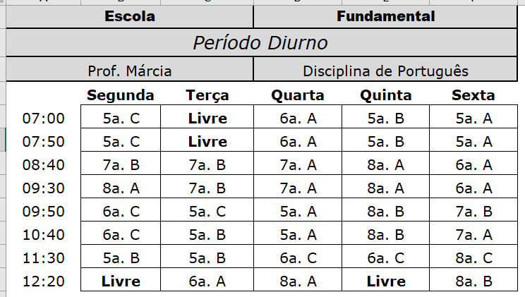
Escola |  |  | Fundamental
Período Diurno
Prof. Márcia |  |  | Disciplina de Português
 | Segunda | Terça | Quarta | Quinta | Sexta
7:00:00 | 5a. C | Livre | 6a. A | 5a. B | 5a. A
7:50:00 | 5a. C | Livre | 6a. A | 5a. B | 5a. A
8:40:00 | 7a. B | 7a. B | 7a. A | 8a. A | 6a. A
9:30:00 | 8a. A | 7a. B | 7a. A | 8a. A | 6a. A
9:50:00 | 6a. C | 5a. C | 5a. A | 8a. B | 7a. B
10:40:00 | 6a. C | 5a. B | 5a. A | 8a. B | 7a. A
11:30:00 | 5a. B | 5a. B | 6a. C | 6a. C | 8a. C
12:20:00 | Livre | 6a. A | 8a. A | Livre | 8a. B

Planilha 02
Escola Fundamental | Matemática
 | Prof. Henrique Melo |  | 7a. B
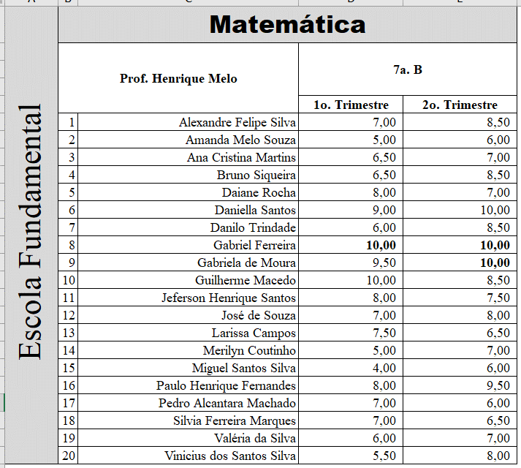

 |  |  | 1o. Trimestre | 2o. Trimestre
 | 1 | Alexandre Felipe Silva | 7.00 | 8.50
 | 2 | Amanda Melo Souza | 5.00 | 6.00
 | 3 | Ana Cristina Martins | 6.50 | 7.00
 | 4 | Bruno Siqueira | 6.50 | 8.50
 | 5 | Daiane Rocha | 8.00 | 7.00
 | 6 | Daniella Santos | 9.00 | 10.00
 | 7 | Danilo Trindade | 6.00 | 8.50
 | 8 | Gabriel Ferreira | 10.00 | 10.00
 | 9 | Gabriela de Moura | 9.50 | 10.00
 | 10 | Guilherme Macedo | 10.00 | 8.50
 | 11 | Jeferson Henrique Santos | 8.00 | 7.50
 | 12 | José de Souza | 7.00 | 8.00
 | 13 | Larissa Campos | 7.50 | 6.50
 | 14 | Merilyn Coutinho | 5.00 | 7.00
 | 15 | Miguel Santos Silva | 4.00 | 6.00
 | 16 | Paulo Henrique Fernandes | 8.00 | 9.50
 | 17 | Pedro Alcantara Machado | 7.00 | 6.00
 | 18 | Silvia Ferreira Marques | 7.00 | 6.50
 | 19 | Valéria da Silva | 6.00 | 7.00
 | 20 | Vinicius dos Santos Silva | 5.50 | 8.00

Planilha 03
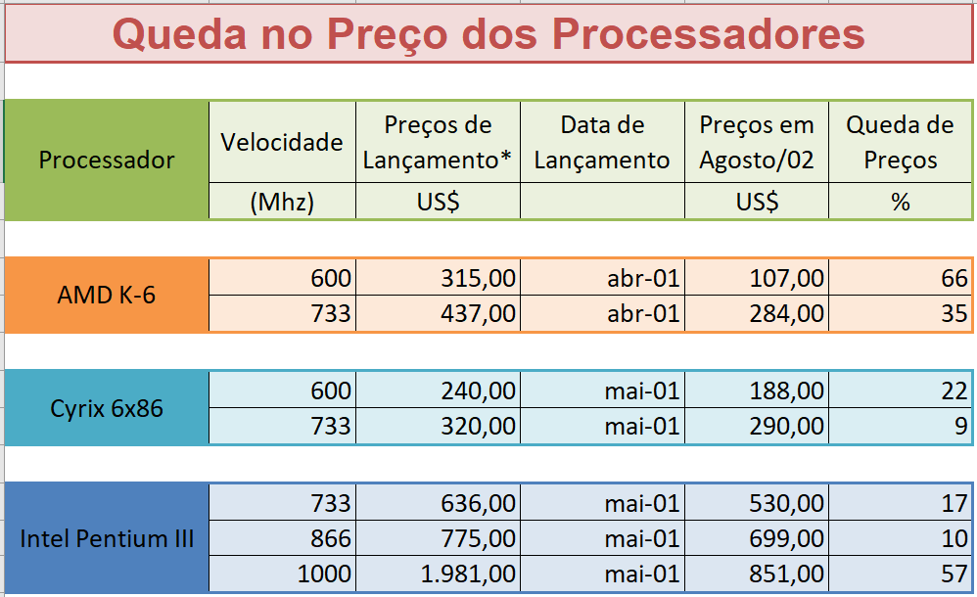
Queda no Preço dos Processadores

Processador | Velocidade | Preços de Lançamento* | Data de Lançamento | Preços em Agosto/02 | Queda de Preços
 | (Mhz) | US$ |  | US$ | %

AMD K-6 | 600 | 315.00 | Apr-01 | 107.00 | 66
 | 733 | 437.00 | Apr-01 | 284.00 | 35

Cyrix 6x86 | 600 | 240.00 | May-01 | 188.00 | 22
 | 733 | 320.00 | May-01 | 290.00 | 9

Intel Pentium III | 733 | 636.00 | May-01 | 530.00 | 17
 | 866 | 775.00 | May-01 | 699.00 | 10
 | 1000 | 1,981.00 | May-01 | 851.00 | 57

Planilha 04
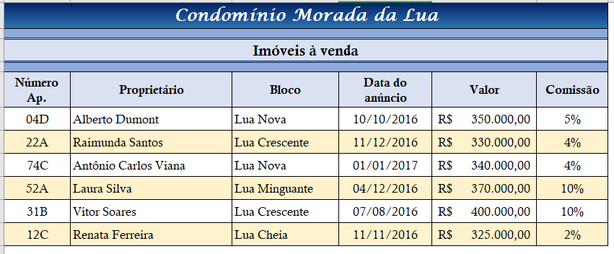
Condomínio Morada da Lua

Imóveis à venda

Número Ap. | Proprietário | Bloco | Data do anúncio | Valor | Comissão
04D | Alberto Dumont | Lua Nova | 2016-10-10 | R$ 350,000.00 | 5%
22A | Raimunda Santos | Lua Crescente | 2016-12-11 | R$ 330,000.00 | 4%
74C | Antônio Carlos Viana | Lua Nova | 2017-01-01 | R$ 340,000.00 | 4%
52A | Laura Silva | Lua Minguante | 2016-12-04 | R$ 370,000.00 | 10%
31B | Vítor Soares | Lua Crescente | 2016-08-07 | R$ 400,000.00 | 10%
12C | Renata Ferreira | Lua Cheia | 2016-11-11 | R$ 325,000.00 | 2%

Planilha 05
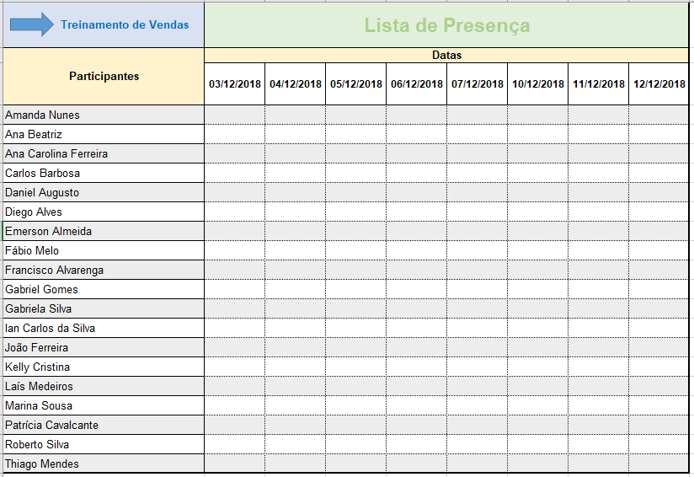
Treinamento de Vendas | Lista de Presença
Participantes | Datas
 | 2018-12-03 | 2018-12-04 | 2018-12-05 | 2018-12-06 | 2018-12-07 | 2018-12-10 | 2018-12-11 | 2018-12-12
Amanda Nunes
Ana Beatriz
Ana Carolina Ferreira
Carlos Barbosa
Daniel Augusto
Diego Alves
Emerson Almeida
Fábio Melo
Francisco Alvarenga
Gabriel Gomes
Gabriela Silva
Ian Carlos da Silva
João Ferreira
Kelly Cristina
Laís Medeiros
Marina Sousa
Patrícia Cavalcante
Roberto Silva
Thiago Mendes

